PO
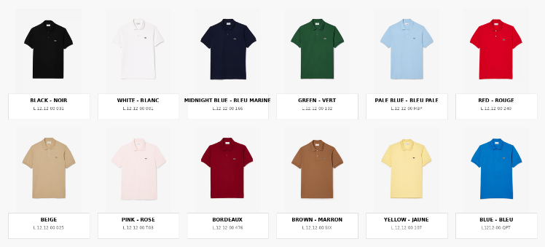

BRAND | SKU | QTY
Lacoste | L.12.12 00 001-S | 5
Lacoste | L.12.12 00 001-M | 10
Lacoste | L.12.12 00 001-L | 10
Lacoste | L.12.12 00 001-XL | 5
Lacoste | L.12.12 00 001-XXL | 5
Lacoste | L.12.12 00 031-S | 102
Lacoste | L.12.12 00 031-M | 204
Lacoste | L.12.12 00 031-L | 204
Lacoste | L.12.12 00 031-XL | 102
Lacoste | L.12.12 00 031-XXL | 102
Lacoste | L.12.12 00 166-S | 3
Lacoste | L.12.12 00 166-M | 6
Lacoste | L.12.12 00 166-L | 6
Lacoste | L.12.12 00 166-XL | 3
Lacoste | L.12.12 00 166-XXL | 3
Lacoste | L.12.12 00 132-S | 3
Lacoste | L.12.12 00 132-M | 6
Lacoste | L.12.12 00 132-L | 6
Lacoste | L.12.12 00 132-XL | 3
Lacoste | L.12.12 00 132-XXL | 3
 |  | 791

